Sheet1
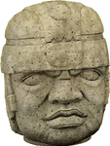 |  | 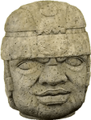
真 |  | 假（嘴角）rock-head_statue

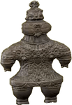 |  | 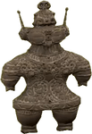
真 |  | 假（天线）ancient_statue

 |  | 
真 |  | 假（项链）beautiful_statue

 |  | 
真 |  | 假（右脚在前）valiant_statue

 |  | 
真 |  | 假（耳饰）mystic_statue

 |  | 
真 |  | 假（手表）robust_statue

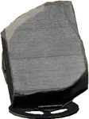 |  | 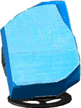
真 |  | 假（颜色）informative_statue

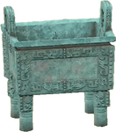 |  | 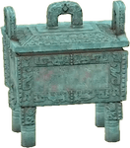
真 |  | 假（盖子）tremendous_statue

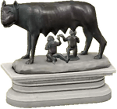 | 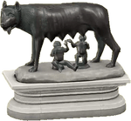 | 假（舌头）
真 |  | 假（舌头）motherly_statue

真 |  | 假（铲子）warrior_statue
 |  | 、
 |  | 
真 |  | 假（书）gallant_statue

 |  | 
真（无假） |  | 真（无假）

